办公用品
图呼其乡桑小学采购交换设备清单
序号 | 名称 | 数量 | 单位 | 单价 | 总价 | 参数 | 照片
1 | 48口交换器 | 1 | 个 | 1440 | 1440 | 接口数目：48，传输速率：10Mbps/100Mbps/1000Mbps。 | 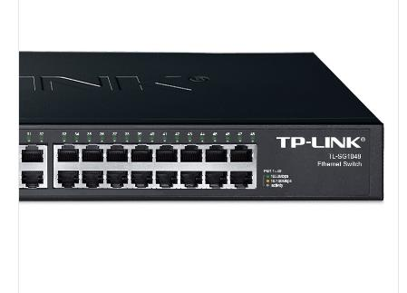
2 | 红黑电源 | 1 | 个 | 300 | 300 | 额定功率2500w，额定电压220v | 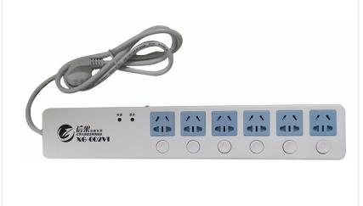
 |  |  | 合计 |  | 1740.00

